Лист1
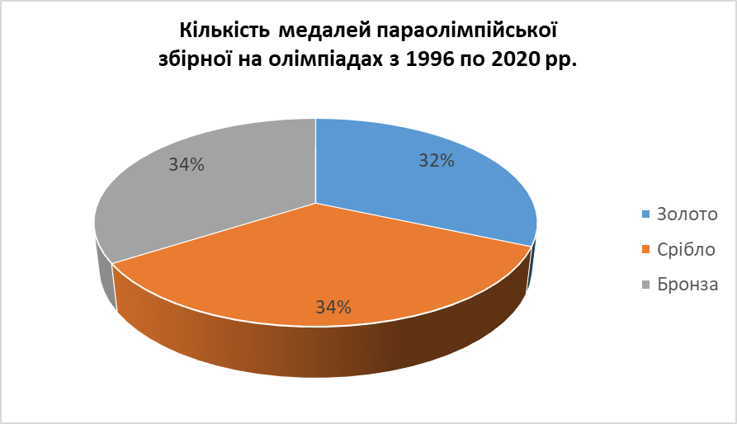
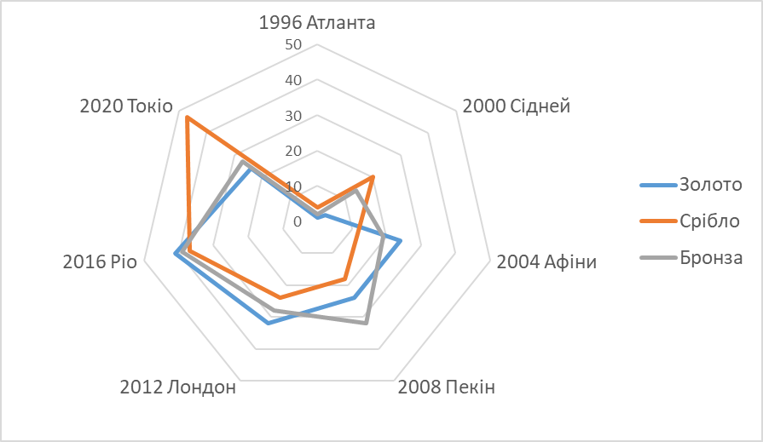
Результати участі в лініх олімпіадах параолімпійської збірної України

Олімпіада | Золото | Срібло | Бронза | Загалом | Місце
1996 Атланта | 1 | 4 | 2 | 7 | 44
2000 Сідней | 3 | 20 | 14 | 37 | 35
2004 Афіни | 24 | 12 | 19 | 55 | 6
2008 Пекін | 24 | 18 | 32 | 74 | 4
2012 Лондон | 32 | 24 | 28 | 84 | 4
2016 Ріо | 41 | 37 | 39 | 117 | 3
2020 Токіо | 24 | 47 | 27 | 98 | 6
 | 149 | 162 | 161

Медалі українських параолімпійців

Результати виступу параолімпійців на літніх олімпіадах

Лист1 (2)
Результати участі в лініх олімпіадах параолімпійської збірної України

Кількість медалей параолімпійської збірної на олімпіадах з 1996 по 2020 рр.
Олімпіада | Золото | Срібло | Бронза | Загалом | Місце | Золото | Срібло | Бронза
1996 Атланта | 1 | 4 | 2 | 7 | 44 | 149 | 162 | 161
2000 Сідней | 3 | 20 | 14 | 37 | 35
2004 Афіни | 24 | 12 | 19 | 55 | 6
2008 Пекін | 24 | 18 | 32 | 74 | 4
2012 Лондон | 32 | 24 | 28 | 84 | 4
2016 Ріо | 41 | 37 | 39 | 117 | 3
2020 Токіо | 24 | 47 | 27 | 98 | 6
 | 149 | 162 | 161

Лист1 (3)
Результати участі в лініх олімпіадах параолімпійської збірної України

Олімпіада | Золото | Срібло | Бронза | Загалом | Місце
1996 Атланта | 1 | 4 | 2 | 7 | 44
2000 Сідней | 3 | 20 | 14 | 37 | 35
2004 Афіни | 24 | 12 | 19 | 55 | 6
2008 Пекін | 24 | 18 | 32 | 74 | 4
2012 Лондон | 32 | 24 | 28 | 84 | 4
2016 Ріо | 41 | 37 | 39 | 117 | 3
2020 Токіо | 24 | 47 | 27 | 98 | 6
 | 149 | 162 | 161

